Sheet1
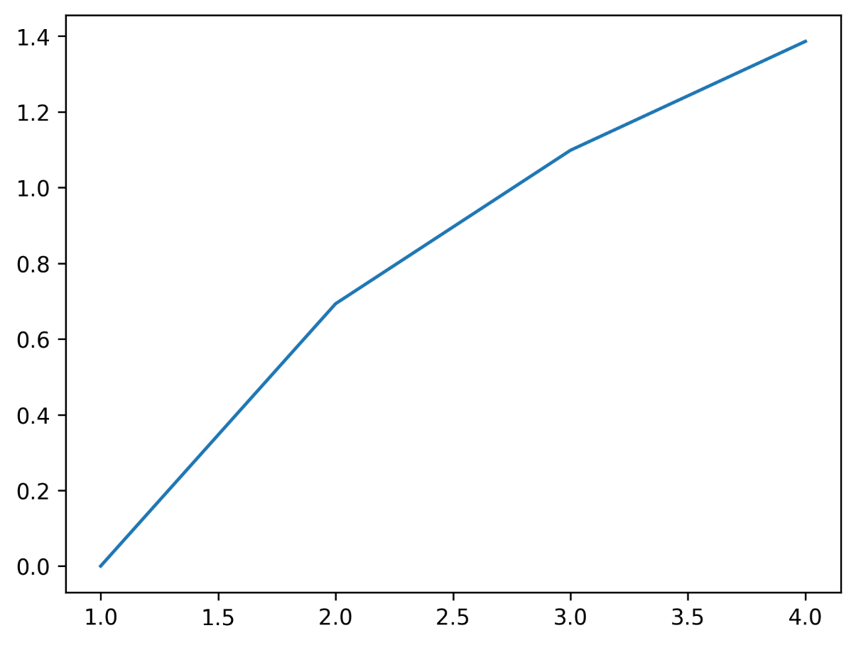
a | b | c
1 | 2 | 3
1 | 3 | 4

报告
测试单统计报告
项目 | Jul-21 |  | Aug-21 |  | Sep-21 |  | Oct-21 |  | Nov-21 |  | Dec-21 |  | Jan-22
 | 数量 | 预计SOV | 数量 | 预计SOV | 数量 | 预计SOV | 数量 | 预计SOV | 数量 | 预计SOV | 数量 | 预计SOV | 数量 | 预计SOV
合计 | 7 | 55500 | 6 | 53700 | 10 | 71250
测试失败 | 0 | 0 | 0 |  | 2 | 13000
测试成功 | 7 | 55500 | 6 | 53700 | 8 | 58250
测试中 | 0 | 0 | 0 | 0 | 0 | 0
成功签约 | 4 | 51500 | 6 | 53700 | 6 | 58250
测试成功率 | 100% |  | 100% |  | 80%
测试签约率 | 60% |  | 100% |  | 60% | 58250
按产品统计 |  |  |  |  |  |  |  |  |  |  |  |  |  |  |  |  | 按产品统计
IPVPN | 1 |  | 1 |  | 1 |  |  |  |  |  |  |  |  |  |  |  | IPVPN | 3 | 0
DIA | 4 |  | 3 |  | 6 |  |  |  |  |  |  |  |  |  |  |  | DIA | 13 | 0
SDWAN | 1 |  | 1 |  | 1 |  |  |  |  |  |  |  |  |  |  |  | SDWAN | 3 | 0
CGW | 1 |  | 1 |  | 1 |  |  |  |  |  |  |  |  |  |  |  | CGW | 3 | 0
其它 | 0 |  | 0 |  | 1 |  |  |  |  |  |  |  |  |  |  |  | 其它 | 1 | 0
小计 | 7 | 55500 | 6 | 53700 | 10 | 58250 |  |  |  |  |  |  |  |  |  |  |  | 23 | 167450
按区域统计SOV
北区
东区
南区 |  | 51500 |  | 53700 |  | 58250
行业
其他
小计 |  | 51500 |  | 53700 |  | 58250
其中
平均测试时长（天/个） 实际完成时间-需求时间 |  | 18.4 |  | 11.5 |  | 12.1
测试时间（完成时间-终止时间）
审批的额外测试成本（元）
实际测试费用 |  |  |  |  |  |  |  |  |  |  |  |  |  |  |  |  |  | 至今累积
延期测试项目 |  |  |  |  |  |  |  |  |  |  |  |  |  |  |  |  |  | 数量 | 预计SOV

备注：

测试单/测试成功/签约成功 统计时间：2021年09月
测试单数量统计 累计数据：202107-202109

 |  |  |  |  |  |  | 202107 | 202108 | 202109
 |  |  |  |  |  | 7月 | 7 | 6 | 10
 |  |  |  |  |  | 8月 | 7 | 6 | 8
 |  |  |  |  |  | 9月 | 4 | 6 | 6

产品/数量
区域/SOV

 |  |  |  |  | 月份 | IPVPN | DIA | SDWAN | CGW | 其他
 |  |  |  |  | 7月 | 1 | 4 | 1 | 1 | 0
 |  |  |  |  | 8月 | 1 | 3 | 1 | 1 | 0 |  |  |  |  | 月份 | 北区 | 东区 | 南区 | 行业 | 其他
 |  |  |  |  | 9月 | 1 | 6 | 1 | 1 | 1 |  |  |  |  | 7月 | 0 | 0 | 51500 | 0 | 0
 |  |  |  |  |  |  |  |  |  |  |  |  |  |  | 8月 | 0 | 0 | 53700 | 0 | 0
 |  |  |  |  |  |  |  |  |  |  |  |  |  |  | 9月 | 0 | 0 | 58250 | 0 | 0

